4.1.都度起動バッチ
プロジェクト名 |  |  |  |  |  |  |  |  | 工程 | 要件定義 | 作成
システム名 |  |  |  |  |  |  |  |  | 成果物名 | アプリケーション方式設計書 | 変更
サブシステム名 |  |  |  |  |  |  |  |  |  |  | 確認

 | 4. | バッチ処理方式

 |  | 4.1. | 都度起動バッチ処理方式

 |  |  | 4.1.1. | 処理方式概要
 |  |  |  | ジョブスケジューラからの定刻起動等により、大量データを一括実行する処理方式である（いわゆる一般的なバッチ処理）。
 |  |  |  | Nablarchのバッチアプリケーション実行制御基盤を用いた都度起動バッチにより実現される。

 |  |  | 4.1.2. | 処理制御
 |  |  |  | 4.1.2.1. | 構成要素
 |  |  |  |  | 本バッチ処理方式を構成する各要素について、以下で説明する。

 |  |  |  |  | 構成要素 |  |  | 説明
 |  |  |  |  | ジョブスケジューラ |  |  | ジョブの実行を制御するソフトウェアである。
 |  |  |  |  |  |  |  | ジョブネットに設定された起動時刻などの条件に従って各ジョブの実行を制御する。
 |  |  |  |  | ジョブネット |  |  | 実行制御（起動や停止）の対象とする管理単位である。
 |  |  |  |  |  |  |  | ジョブフローとして関連のあるジョブをグループ化して管理する。
 |  |  |  |  |  |  |  | 管理対象ジョブとして他のジョブネットをサブ階層に指定できる。
 |  |  |  |  |  |  |  | 起動条件としてスケジュールや発生イベントを指定できる。
 |  |  |  |  | ジョブ |  |  | 業務処理の実行単位である。
 |  |  |  |  | （バッチプログラム） |  |  | シェルスクリプトと、それによって起動されるバッチプログラムが1つのジョブとなる。
 |  |  |  |  |  |  |  | ジョブ単位に多重制御や優先制御を適用できる。

ジョブネットA
（ジョブA2 = ） ジョブネットB
ジョブスケジューラ
ジョブA1
シェルスクリプト
プログラムA1
ジョブA3
シェルスクリプト
プログラムA3
ジョブA4
シェルスクリプト
プログラムA4
ジョブB1
シェルスクリプト
プログラムB1
ジョブB2
シェルスクリプト
プログラムB2

 |  |  |  |  | Javaプログラムの起動
 |  |  |  |  |  | ジョブスケジューラがジョブネットを起動することでジョブが実行され、紐付いたシェルスクリプト、
 |  |  |  |  |  | そしてJavaバッチプログラムが起動される。

 |  |  |  | 4.1.2.2. | 強制停止
 |  |  |  |  | Nablarchが提供するプロセス停止制御ハンドラを導入することで、バッチプログラムを強制停止させられるようにする。

 |  |  |  |  | プロセス停止制御ハンドラはデータベースに保存された処理停止フラグを監視しており、
 |  |  |  |  | フラグがオンになるとバッチプログラムを強制停止させる。
 |  |  |  |  | プロセス停止制御ハンドラをトランザクションループ制御ハンドラの後続に配置することで、
 |  |  |  |  | ループごとに処理停止フラグを監視させることができる。
 |  |  |  |  | したがって、処理停止フラグをオンにするジョブ（都度起動バッチ停止ジョブ）を用意することで、
 |  |  |  |  | 処理対象の入力リクエストがあってもループ処理を抜けてバッチプログラムを強制停止させられるようになる。

 |  |  |  |  | 強制停止させられたバッチプログラムは、プロセス停止制御ハンドラによって異常終了する。
 |  |  |  |  | これは、前段のジョブが中断された状態で後続のジョブが実行されてしまい、データの不整合が発生することを防ぐためである。

 |  |  |  |  | また、強制停止したバッチプログラムは異常終了となるため、トランザクションはロールバックされる。
 |  |  |  |  | したがって、直近コミットした箇所より後に更新された内容は全て破棄される。

 |  |  |  |  | プログラムが暴走モードに陥ってプロセス停止制御ハンドラを通過できない場合は、最終手段としてプロセスを強制終了することになる。
 |  |  |  |  | 処理が途中で終了しているので、出力ログを参照してリカバリ処理を行う必要がある。

 |  |  | 4.1.3. | 基本的な処理シーケンス
 |  |  |  | 都度起動バッチの基本的な処理シーケンスは下記のとおり。
 |  |  |  | 都度起動バッチでは、バッチプログラムの処理対象データを決定する処理を業務コンポーネントで行う。
 |  |  |  | また、バッチプログラムによってはトランザクション終了時に対象データの処理状態を更新する
 |  |  |  | 「トランザクション正常終了処理」または「トランザクション異常終了処理」も行う。

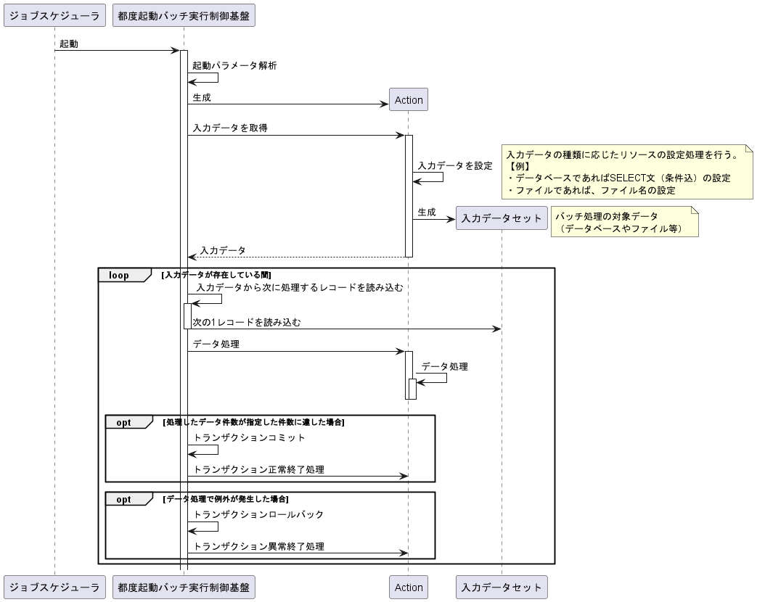

 |  |  | 4.1.4. | コミット間隔
 |  |  |  | 都度起動バッチにはオンライン閉局後に日次や月次など大量のデータを一括処理するものが多いため、
 |  |  |  | 性能対策としてトランザクションを複数件でまとめてコミットする方式を採用する。
 |  |  |  | Nablarchのバッチ実行基盤では、「コミット間隔（リクエスト何件処理毎にコミットするか）」を指定できる。
 |  |  |  | コミット間隔が大きすぎるとDBのトランザクション管理領域に負荷を与えることがあるので、
 |  |  |  | 1000件を基本とし必要に応じて調整を行う。

 |  |  | 4.1.5. | 0件データ処理
 |  |  |  | 4.1.5.1. | DBからの入力データが0件の場合
 |  |  |  |  | DBのテーブルから取得した入力データのレコードが0件の場合は、処理対象無しとみなしジョブを正常終了させる。
 |  |  |  |  | 入力データが0件であることが業務的に異常である場合は、前段の入力データ作成処理にて検知できるよう設計する。

 |  |  |  | 4.1.5.2. | 入力ファイルの行データが0件の場合
 |  |  |  |  | 入力ファイルの行データが0件(0 Byte)の場合は、処理対象無しとみなしジョブを正常終了させる。

 |  |  |  | 4.1.5.3. | 入力ファイルが存在しない場合
 |  |  |  |  | 入力ファイルが存在しない場合は、前段の処理が異常終了もしくは遅延しているとみなし、ジョブを異常終了させる。

 |  |  | 4.1.6. | 処理済みデータの設定
 |  |  |  | 4.1.6.1. | 入力データがDBデータの場合
 |  |  |  |  | 入力データの関連データに処理済みフラグを保持し、１件毎にマークを付ける。
 |  |  |  |  | 対象となる入力データを特定する際に、このフラグにマークが付いていないことを条件とすることで、
 |  |  |  |  | 再実行時には未処理データのみを処理対象とすることが出来る。

 |  |  |  | 4.1.6.2. | 入力データがファイルの場合
 |  |  |  |  | Nablarchの提供するResumeDataReaderを使用することで、処理済み件数の記録を行う。
 |  |  |  |  | これにより、再実行時は未処理箇所から読み込みが再開されるようになる。
 |  |  |  |  | このため、業務コンポーネントでは特に処理済みデータの設定は不要である。

 |  |  | 4.1.7. | エラー処理
 |  |  |  | 4.1.7.1. | エラーの種類
 |  |  |  |  | 本システムでは、エラーの種類を下記の２種類に分類する。

 |  |  |  |  | ① | 業務エラー
 |  |  |  |  |  | 入力値（入力したDBデータやファイル等）として不正な値を受け取った場合のエラー。
 |  |  |  |  |  | このエラーは、予期可能なエラーであり、多くは業務処理の中で行う精査処理で発生する。
 |  |  |  |  |  | 精査処理の詳細は、【7.1入力値精査】を参照。

 |  |  |  |  | ② | システムエラー
 |  |  |  |  |  | 事前に予期できないエラーの事を指す。例えば、データベース等のミドルウェアに起因するエラーやプログラムバグが該当する。

 |  |  |  | 4.1.7.2. | エラー発生時の共通方針

 |  |  |  |  | 4.1.7.2.1. | エラーハンドリング
 |  |  |  |  |  | エラー発生時の制御は、エラーを処理するハンドラで共通的に行う。このため、個別プログラムでのエラーハンドリングは行わない。
 |  |  |  |  |  | ただし、本来システムエラーとなるデータベースの重複エラーを業務エラーに付け替える必要がある場合（業務精査として重複エラーを
 |  |  |  |  |  | 使用する場合）や、業務エラーをトリガーとして業務処理を行う必要が有る場合はこの限りではない。

 |  |  |  |  | 4.1.7.2.2. | トランザクションのロールバック
 |  |  |  |  |  | エラー発生時には現在のトランザクションをロールバックし、更新途中の内容は破棄する。これにより、
 |  |  |  |  |  | 業務データが不正な状態（データの不整合等）となることを防止する。
 |  |  |  |  |  | なお、トランザクションのロールバック処理は、透過的トランザクション機能(実行制御基盤)で行う。
 |  |  |  |  |  | このため、個別プログラムでのトランザクション制御は必要ない。

 |  |  |  |  | 4.1.7.2.3. | ログ出力
 |  |  |  |  |  | ユーザからの問い合わせに対応するための証跡ログや、障害が発生したことを障害監視ツールに通知することを目的としたログ出力を行う。
 |  |  |  |  |  | 必要なログ出力は共通処理の中で行うため、個別プログラムでログ出力を実装する必要はない。
 |  |  |  |  |  | ログ出力内容の詳細は「7.13.ログ」を参照。

 |  |  |  | 4.1.7.3. | エラー発生時の処理
 |  |  |  |  | 都度起動バッチでは、全てのエラー（業務エラー、システムエラー共に）を処理続行不可能なエラーとしバッチプログラムの処理を
 |  |  |  |  | 停止しプロセスを異常終了する。ただし、個別業務機能において業務エラー発生時に処理を継続したい場合には、
 |  |  |  |  | エラーを捕捉して業務処理を行う。

 |  |  |  |  | なお、都度起動バッチ処理では、エラー発生時の自動リトライは行わないため、障害通知ログや入力データを元に障害原因の
 |  |  |  |  | 解析及び除去を行ないジョブスケジューラから該当ジョブを再実行する（都度起動バッチ起動用スクリプトの手動実行による
 |  |  |  |  | 再実行はジョブスケジューラに履歴が残らないため行わない）。

 |  |  |  | 4.1.7.4. | エラー発生時の終了コード
 |  |  |  |  | バッチプログラム終了時には、以下の終了コードをバッチプログラムから返却する。このコードは、都度起動バッチを起動した
 |  |  |  |  | スクリプトからジョブスケジューラに返却することにより後続ジョブが実行されることを防止する目的でも使用する。

 |  |  |  |  | 本システムでは、以下の終了コードを使用する。

 |  |  |  |  | 終了コード |  | 説明
 |  |  |  |  | 20 |  | システムエラー発生時の終了コード。
 |  |  |  |  | 100～199 |  | 業務エラー発生時の終了コード。
 |  |  |  |  |  |  | 都度起動バッチ毎にエラー内容を一意に識別できるように、「100」から順に採番を行なう。

 |  |  |  |  |  |  | なお、業務エラーであっても終了コードが設定されていない場合は、
 |  |  |  |  |  |  | システムエラーと同じ「20」の終了コードを返す。

